Sheet1
家具需求及预算
序号 | 品名位置 | 参考图片 | 材质 | 规格 | 单位 | 数量 | 单价预算 | 总额预算
1 | 护士站 | 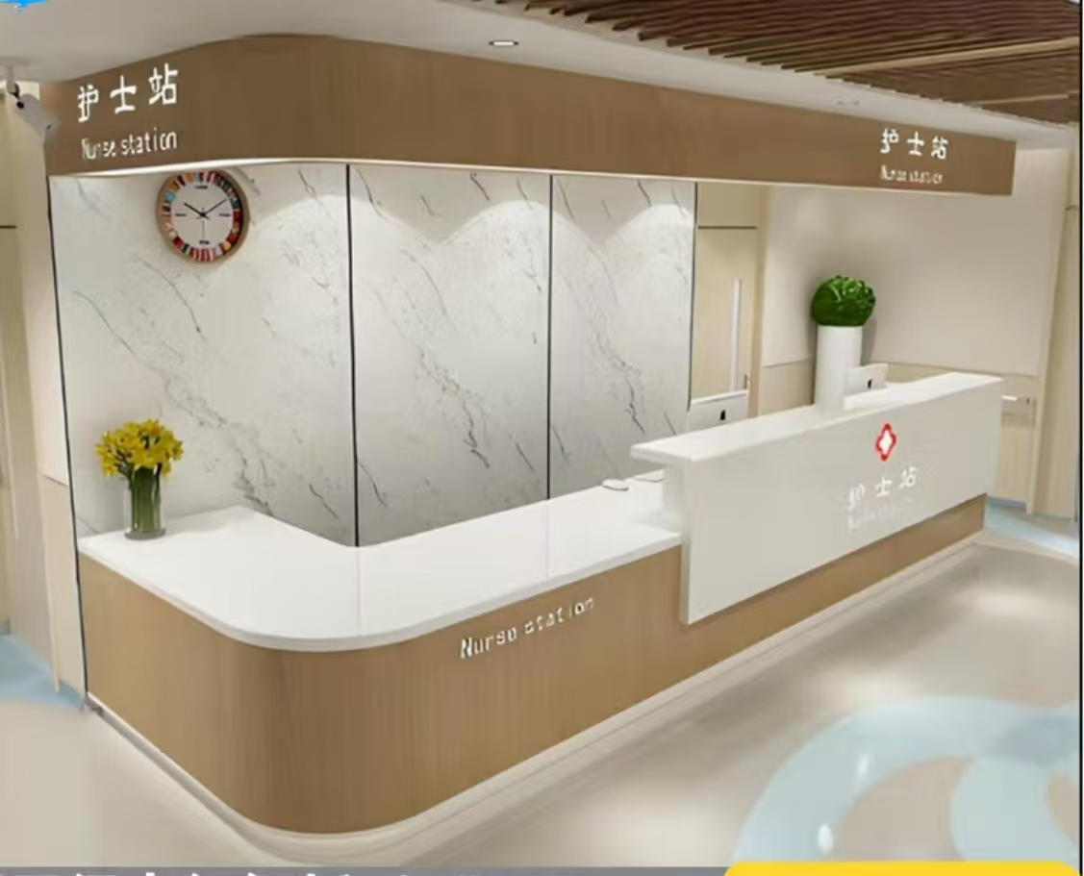 | 基材采用E1级优质人造板，0.6厚优质橡木木皮覆面，实木封边；优质水性涂料饰面。。台面下带三屉推柜（联锁）。前立面和台面均为大理石。 | 定制，总尺寸30000*700*760*1200 | 件 | 5 | 15000元 | 75000元
2 | 医导台 |  | 基材采用E1级优质人造板，0.6厚优质橡木木皮覆面，实木封边；优质水性涂料饰面。。台面下带三屉推柜（联锁）。前立面和台面均为大理石。 | 定制，7600*700*760*1200 | 件 | 1 | 25800元 | 25800元
3 | 诊床 | 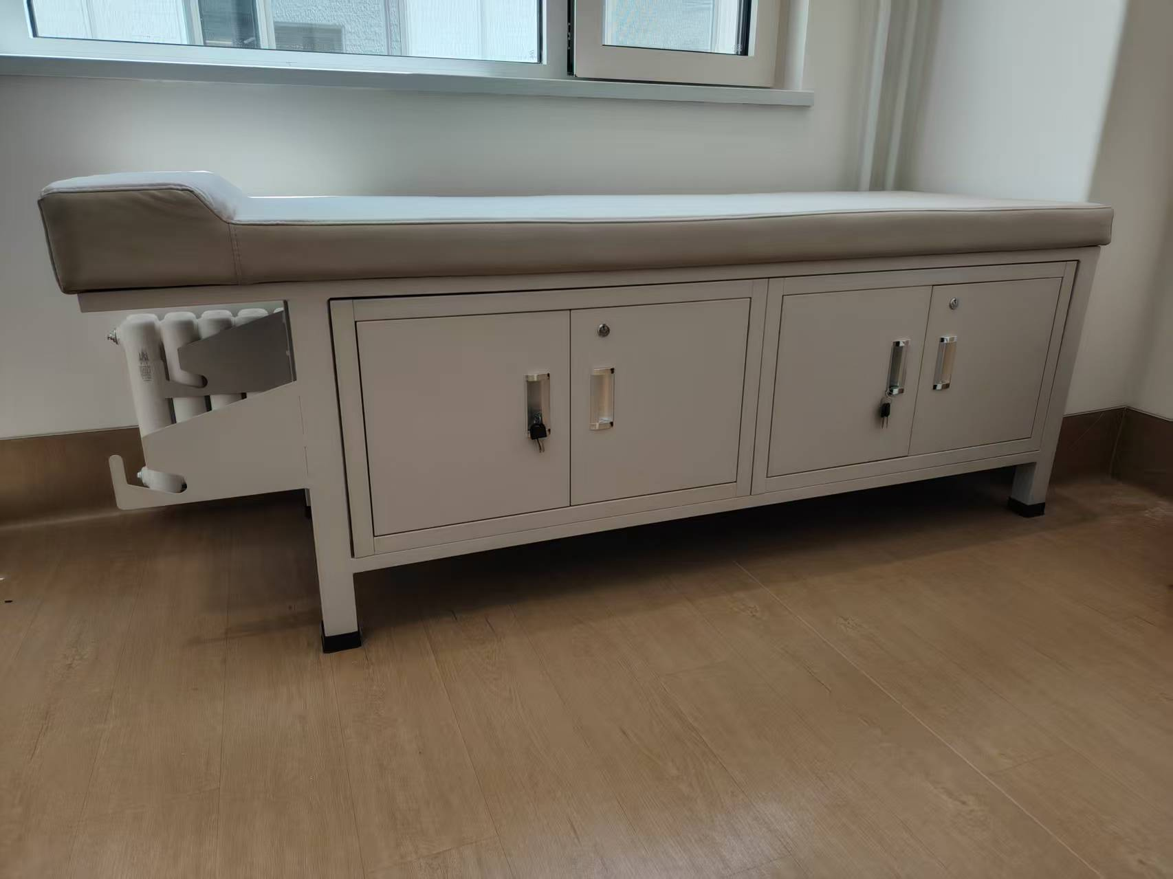 | 优质皮革覆面； 内衬优质环保高回弹一次成型PU泡棉，床腿4根，40见方，钢管壁厚1.5。 床望（上床、下床各二长边）30*60矩形钢管，壁厚1.5。 床带五根，25*25方钢管，壁厚1.2。床下带储物柜。 | 1900*600*650 | 件 | 24 | 600元 | 14400元
4 | 护士值班室上下床 | 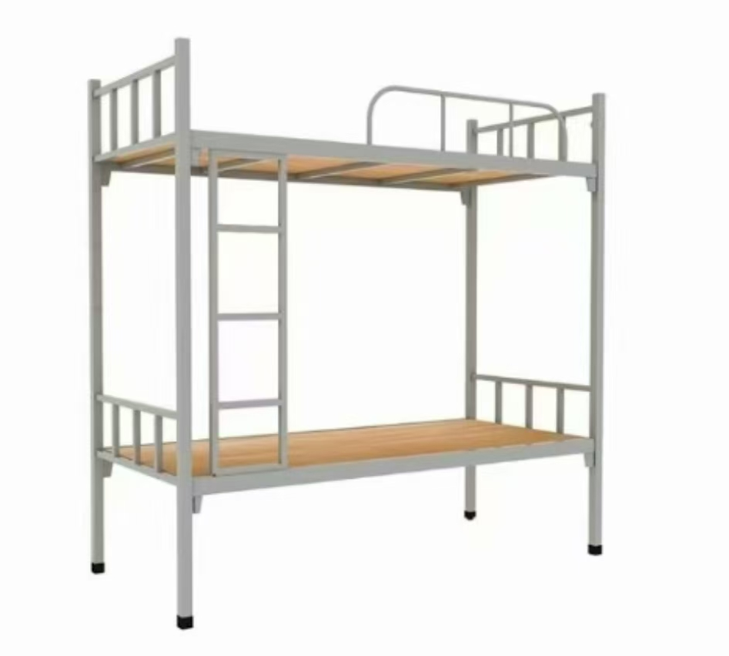 | “鞍钢”钢管 床腿4根，40见方，钢管壁厚1.5。 床望（上床、下床各二长边）30*60矩形钢管，壁厚1.5。 床带五根，25*25方钢管，壁厚1.2。 床梯，25*25方钢管，壁厚1.2，带防滑钢制脚踏板，表面冲压防滑纹 | 2000*900 | 件 | 14 | 500元 | 7000元
 |  |  |  |  |  |  | 预算合计 | 122200元

